Planilha2
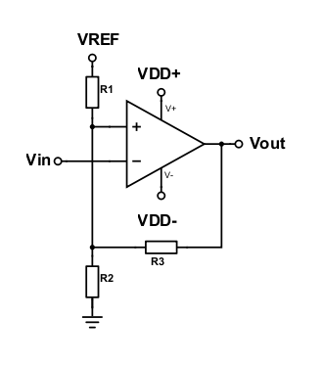

R1 | R2 | R3 | R123 | Vout | Vref | A | Relação Schmitt | K | C | Vout/Vref
3 | 1 | 1 | 2.3333333333 | 3.3 | 2 | 1.7 | 0.85 | 0.85 | 1.65 | 1.65
 |  |  |  | 0 | 2 | 0.28571428571 | 0.14285714286 | 0.14285714286 | -5.5511151231E-17 | 0
 |  |  |  |  |  |  | 0.99285714286 |  | 1.65

